Sheet1
序号 | 品名 | 数量 | 单位
1 | 气体取样探头，型号：SQ251，托架和探针安装：（1）圆头螺钉 M12×60，（2） 盘形弹簧，（3）球形圆盘，（4）球座D14.2， (5) 垫片，（6）六角头螺母，（7）圆头螺钉M12×50，（8）垫圈Φ24×Φ13×Φ10。 冷却线：（1） 探针冷却管道， （2） 加固法兰连接，（3）进料法兰连接，（4） 球阀 ，（5）出气量，（9）清洁输出， （10） 除尘过滤器。 覆盖法兰：（1）固定螺钉，（2）气体取样探头，（3） 覆盖，（4）锁紧螺母。 气体取样探头 ， 型号：SQ251，托架和探针安装，（1） 圆头螺钉M12×60， (2),盘形弹簧，（3）球形圆盘，（4）球座D14.2， （5）垫片， （6） 六角头螺母，（7）圆头螺钉M12×50， （8）垫圈Φ24×Φ13×10； 冷却线：（1） 探针冷却管道， （2） 加固法兰连接，（3）进料法兰连接，（4） 球阀 ，（5）出气量，（9）清洁输出， （10） 除尘过滤器。 覆盖法兰：（1）固定螺钉，（2）气体取样探头，（3） 覆盖，（4）锁紧螺母。 | 1 | 件 | 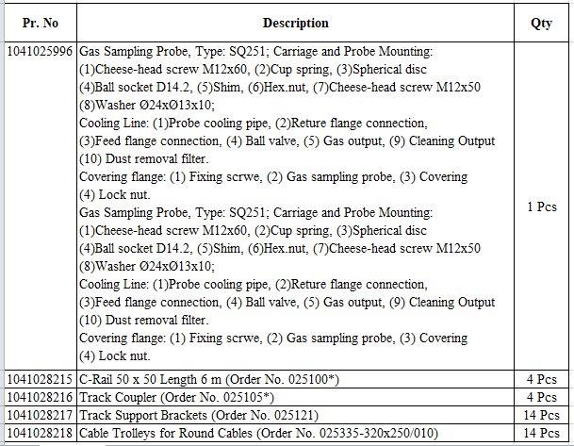
2 | C-轨道 50×50，长度6米，（订购编号 025100*),请参考附图蓝色标记 | 4 | 件
3 | Tracker coupler(追踪耦合器） （订购编号025105*），请参考附图蓝色标记。 | 4 | 件
4 | Tracker support brackets (追踪支撑支架） （订购编号025121*），请参考附图蓝色标记。 | 14 | 件
5 | Cable trolleys for round cable (圆形电缆用的缆车） （订购编号025335-320×250/010），请参考附图蓝色标记。 | 14 | 件

